훈련생 초기상담(실장)
[서식 5-1] 취업지원업무매뉴얼

 |  | 훈련생 (초기)상담일지 |  |  |  |  |  | 결 재 | 담당 | 원장

 | 1. 과정 상세

 |  | - 훈련과정 : |  | [혼합+디지털디자인]UI/UX반응형 웹디자인&웹퍼블리셔(코딩) 개발자B
 |  | - 훈련기간: |  | 2023-06-12~2023-10-16(760H)
 |  | - 담당강사 : |  | 하의숙 강사
 |  | - 담당실장 : |  | 이지혜 실장

 | 2. 초기상담 안내 (일시 : 2023.07.19)

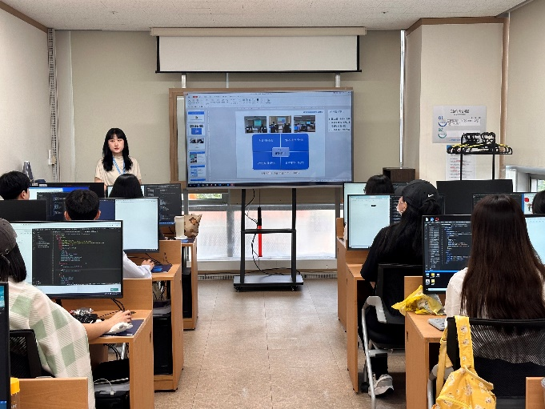
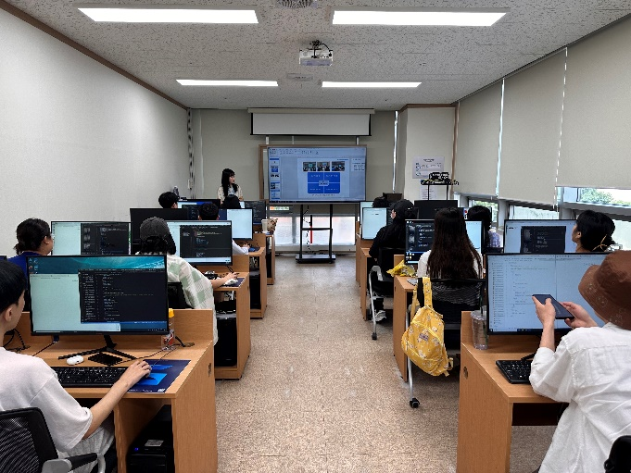

 | 3. 훈련생 초기상담 및 특이사항

 |  | 구분 | 이름 | 전화번호 | 훈련생 유형 | 수강목적 | 취업의지(희망분야) | 초기 상담 내용 및 특이사항
 |  | 1 | 강성아 | 010-4484-3644 | 실업자(일반) | 훈련분야에 대한 관심 | 웹디자인, 웹퍼블리셔 | 1:1 초기상담 비희망
 |  | 2 | 곽돈 | 010-4160-8563 | 실업자(일반) | 훈련분야에 대한 관심 | 웹디자인, 웹퍼블리셔 | 1:1 초기상담 비희망
 |  | 3 | 권아림 | 010-3211-8454 | 실업자(일반) | 취업 | 아직 모르겠음 | 1:1 초기상담 비희망
 |  | 4 | 길산 | 010-4451-1501 | 국취1-요건심사형 | 훈련분야에 대한 관심 | 웹퍼블리셔 | 1:1 초기상담 비희망
 |  | 5 | 김지원 | 010-8919-9426 | 실업자(일반) | 기존 전공살려 취업희망 | 웹디자인, 웹퍼블리셔 | 1:1 초기상담 비희망
 |  | 6 | 나동일 | 010-9965-8455 | 실업자(일반) | 훈련분야에 대한 관심 | 웹디자인, 웹퍼블리셔 | 1:1 초기상담 비희망
 |  | 7 | 민라미 | 010-5514-8700 | 실업자(일반) | 훈련분야에 대한 관심 | 웹디자인, 웹퍼블리셔, 광고/시각디자이너 | 1:1 초기상담 비희망
 |  | 8 | 박준영 | 010-5004-4194 | 실업자(일반) | 훈련분야에 대한 관심 | 웹퍼블리셔, 개발 | 7/24 - 취업 초기상담 진행함 - 광고홍보학과 전공자로 친구와 옷 브랜딩 사업 경력 1년 6개월정도 있으며, 대규모 반려동물매장에서 근무한 경력도 있으심 - 해당 근무를 통해 html, 웹 사이트 제작 등 알게되었고 관심갖게 되었으며 코로나 이후 확실한 기술을 보유하여 취업하고 싶으셔서 현 훈련 참여하게 되심 - 취업에 열정이 크신만큼 대전권 웹 분야 취업에 대해 업체,이전 수료생들 취업현황 등 알고 싶어하셔서 해당 부분들 구체적으로 설명드림 - 디자인 분야 취업은 희망하지 않으나 웹퍼블리셔 취업에 있어서 필요한 부분이므로 어느정도 기본적인 역량은 갖추도록 노력중이라고 하심 - 중요한 것은 본인이 퍼블리싱, 개발 쪽으로 취업 희망하시는 만큼 훈련과정에 집중하시며 해당 분야에 대한 본인의 역량을 보여줄 수 있는 작업물이 나와야함을 안내함 - 참고하시도록 본원 홈페이지 포트폴리오 안내함 - 취업세미나 기점으로 본격적인 구직활동하실 수 있도록 지원해드림을 안내함 (현재로서 중요한 것은 훈련에 집중하여 업무에 대한 본인의 역량을 튼튼히 쌓는것) - 추가적 문의사항 생기시면 연락주시도록 안내함
 |  | 9 | 안주현 | 010-5967-0386 | 실업자(일반) | 전공살려 취업 희망 | 그래픽디자이너, 웹퍼블리셔, 기타(사무직) | 1:1 초기상담 비희망
 |  | 10 | 장율아 | 010-9921-2816 | 실업자(일반) | 취업 | 아직 모르겠음 | 1:1 초기상담 비희망
 |  | 11 | 정혜지 | 010-2041-0931 | 실업자(일반) | 훈련분야에 대한 관심 | 웹디자인 | 1:1 초기상담 비희망
 |  | 12 | 조영아 | 010-8751-0257 | 국취1-요건심사형 | 훈련분야에 대한 관심 | 웹디자이너, 총무 및 일반사무원 | 1:1 초기상담 비희망
 |  | 13 | 활길웅 | 010-2428-0167 | 국취1-요건심사형 | 취업 | 웹퍼블리셔, 웹디자인 | 1:1 초기상담 비희망
 |  | * 등급 : A(매우 우수), B(우수), C(보통), D(미흡) l 평가척도 : 기초직업능력+직무수행능력+취업의지를 종합하여 평가
 |  | * 초기상담 및 이력서 클리닉(1차)는 100% 참석 원칙, 선착순 지원, 증명사진 첨부 후 제출, 최종 이력서 및 포트폴리오 수료 전 전원 제출
 |  | * 취업알선은 수료 1주일 전부터 실시예정이오니, 가급적 포트폴리오는 수료 일주일 전에 마무리 할 수 있도록 협조 부탁드립니다.

대전 그린컴퓨터아카데미 취업지원실 이지혜 실장(010-7569-9780) l 042-716-2688 I greenjob_08dj@nate.com

